Planilha1
Dados Pessoais |  |  | Previsão de sobrevivência a curto prazo |  |  |  |  |  | Previsão de sobrevivência a longo prazo |  | Desempate
PACIENTE |  |  | SOFA |  |  |  |  |  | Índice de Comorbidades de Charlson | Eastern Cooperative Oncology Group (Fragilidade Clínica)
Paciente | idade | sexo | NEUROLÓGICO | CARDIOVASCULAR | RESPIRATÓRIO | COAGULAÇÃO | HEPÁTICO | RENAL | ICC | ECOG | Menor TOTAL | MENOR FRAGILIDADE | Menor SOFA | RANDOMIZAÇão | Julgamento Clínico
ADERILTO | 19 | 0 | 0 | 0 | 1 | 2 | 2 | 2 | 2 | 2 | 2 | 2 | 7
SORIANE | 80 | 0 | 0 | 0 | 4 | 4 | 0 | 1 | 4 | 2 | 4 | 2 | 9
IBRAIM | 13 | 1 | 4 | 3 | 4 | 2 | 4 | 3 | 2 | 2 | 5 | 2 | 20
CHONG | 94 | 1 | 0 | 4 | 0 | 3 | 0 | 3 | 4 | 2 | 6 | 2 | 10
NALZIRA | 72 | 1 | 0 | 3 | 4 | 2 | 0 | 4 | 4 | 2 | 6 | 2 | 13
GLEIDESON | 30 | 1 | 4 | 2 | 1 | 0 | 1 | 1 | 2 | 4 | 6 | 4 | 9
GENI | 46 | 1 | 1 | 0 | 3 | 1 | 3 | 2 | 2 | 4 | 7 | 4 | 10
MARLUANE | 75 | 1 | 3 | 4 | 2 | 2 | 2 | 0 | 4 | 4 | 9 | 4 | 13 | ?
RANE | 72 | 0 | 4 | 1 | 2 | 4 | 1 | 1 | 2 | 4 | 9 | 4 | 13 | ?
EFESIO | 73 | 0 | 3 | 0 | 1 | 2 | 4 | 3 | 2 | 4 | 9 | 4 | 13 | ?

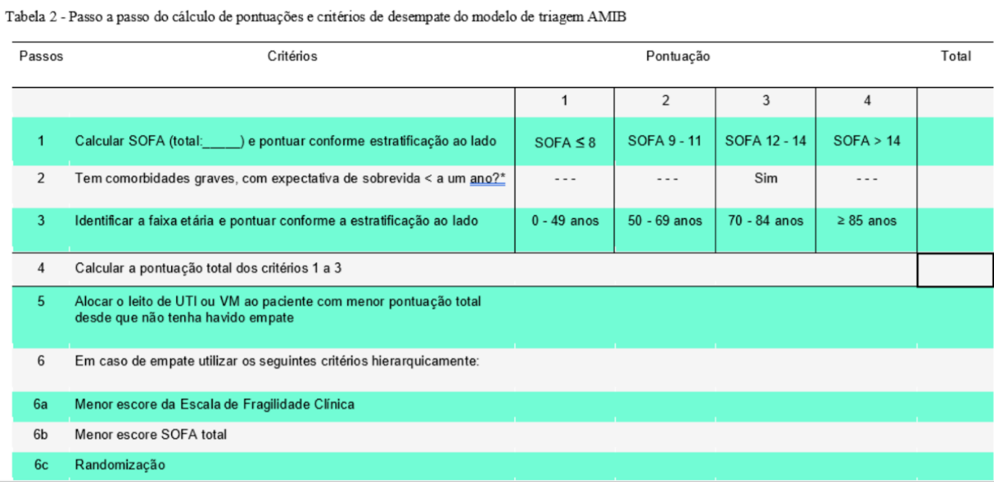
Regras
Pacientes com expectativa de sobrevida inferior a cinco anos = 2
Pacientes com expectativa de sobrevida inferior a um ano = 4
 |  |  |  |  |  |  |  |  |  |  |  |  |  |  | Como priorizar o ingresso de pacientes em leitos de UTI em situações nas quais ao ser aplicado o protocolo SOFA, o score dos pacientes é o mesmo.

 |  |  |  |  |  |  |  |  |  |  |  |  |  |  | Sera que é possivel criar um Modelo computacional
 |  |  |  |  |  |  |  |  |  |  |  |  |  |  | para desempatar os pacientes?
 |  |  |  |  |  |  |  |  |  |  |  |  |  |  | O problema do AMIB é a Randomização
 |  |  |  |  |  |  |  |  |  |  |  |  |  |  | Existe algum estudo que fala sobre pesos dos parâmetros?

 |  |  |  |  |  |  |  |  |  |  |  |  |  |  | 0 - implementação dos dados
 |  |  |  |  |  |  |  |  |  |  |  |  |  |  | 1 - falar com Matheus
 |  |  |  |  |  |  |  |  |  |  |  |  |  |  | 2 - Falar com Dr.

